상품제안서
CH031 에코라이프 고급 여름 야외 모기 방지 실외 메쉬 모자 | 상품코드: F26588

 |  |  |  |  |  |  | 02-412-0044 | www.easy1.co.kr
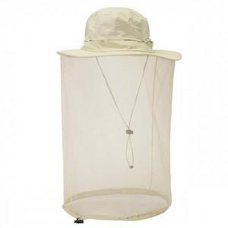

【상세/제작정보】 | 스티커인쇄및 제작 별도 문의

【인쇄/포장옵션】 | 실크 / 포장불가능

【공급단가】 | 수량 | 40~ | 100~ | 500~ | 1,000~ | 2,000~
*VAT별도 | 단가 | 15,840원 | 15,570원 | 15,180원 | 14,910원 | 14,520원

【상품 URL】 | http://www.easy1.co.kr/src/goods_detail.php?gdno=26588

